INPUT
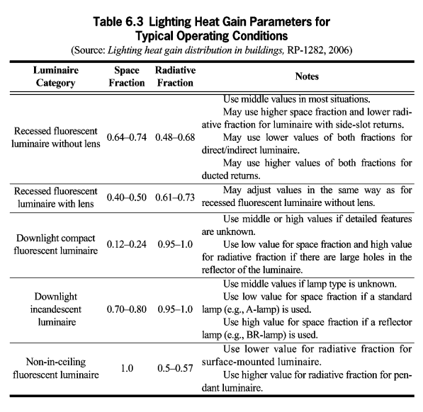
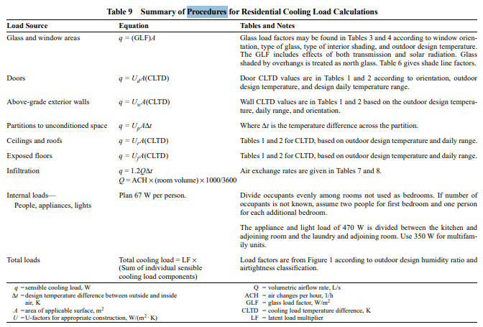
 |  |  | Hadap
 | Panjang | 28.54 | S | U |  |  | Atap | Tanah Liat | Jenis Ruangan | Ruang Makan
 | Lebar | 17.8 | T | B |  |  | Struktur Atap | Kayu | Jumlah Penghuni | 386
 | Tinggi | 3.75 |  |  |  |  | Langit-langit | Gipsum
 | Kota | Jakarta/Indonesia |  |  |  |  | Dinding | Bata Ringan
 |  |  |  |  |  |  | Lantai | Keramik

Jenis | Material | R <m2K/W> |  |  |  | A<m2>
Atap | Tanah Liat | 0.018867924528 |  |  | U | 107.025
Struktur Atap | Kayu | 0.125 |  |  | S | 107.025
Langit-langit | Gipsum | 0.05625 |  |  | B | 66.75
Dinding | Bata Ringan | 0.375 |  |  | T | 66.75
Lantai | Keramik | 0.014
Plester | Semen | 0.013888888889

